20220817测试问题整理
模块 | 问题描述 | 期望 | APP截图 | PC端截图 | 备注
验收申请_APP端 | 基本信息-缺少字段【发起人】 | 基本信息显示字段与PC端一致 | 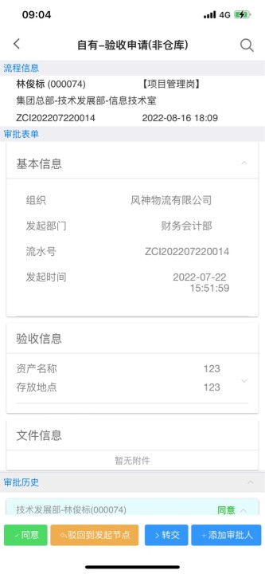 | 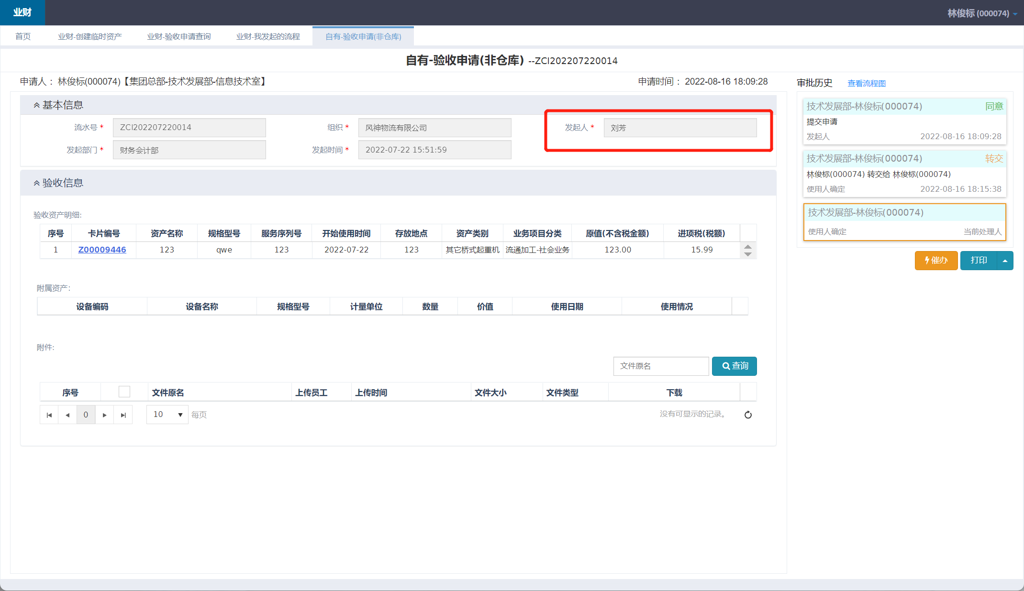 | 已修改
 |  | 缺少附属资产信息 | 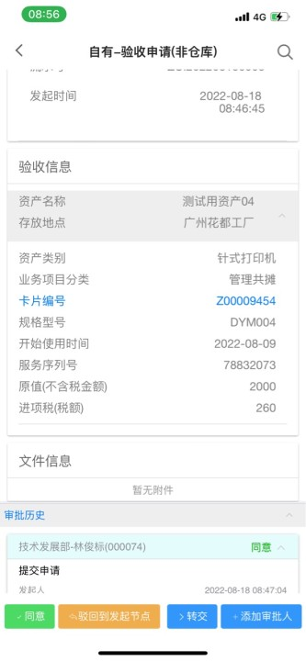 | 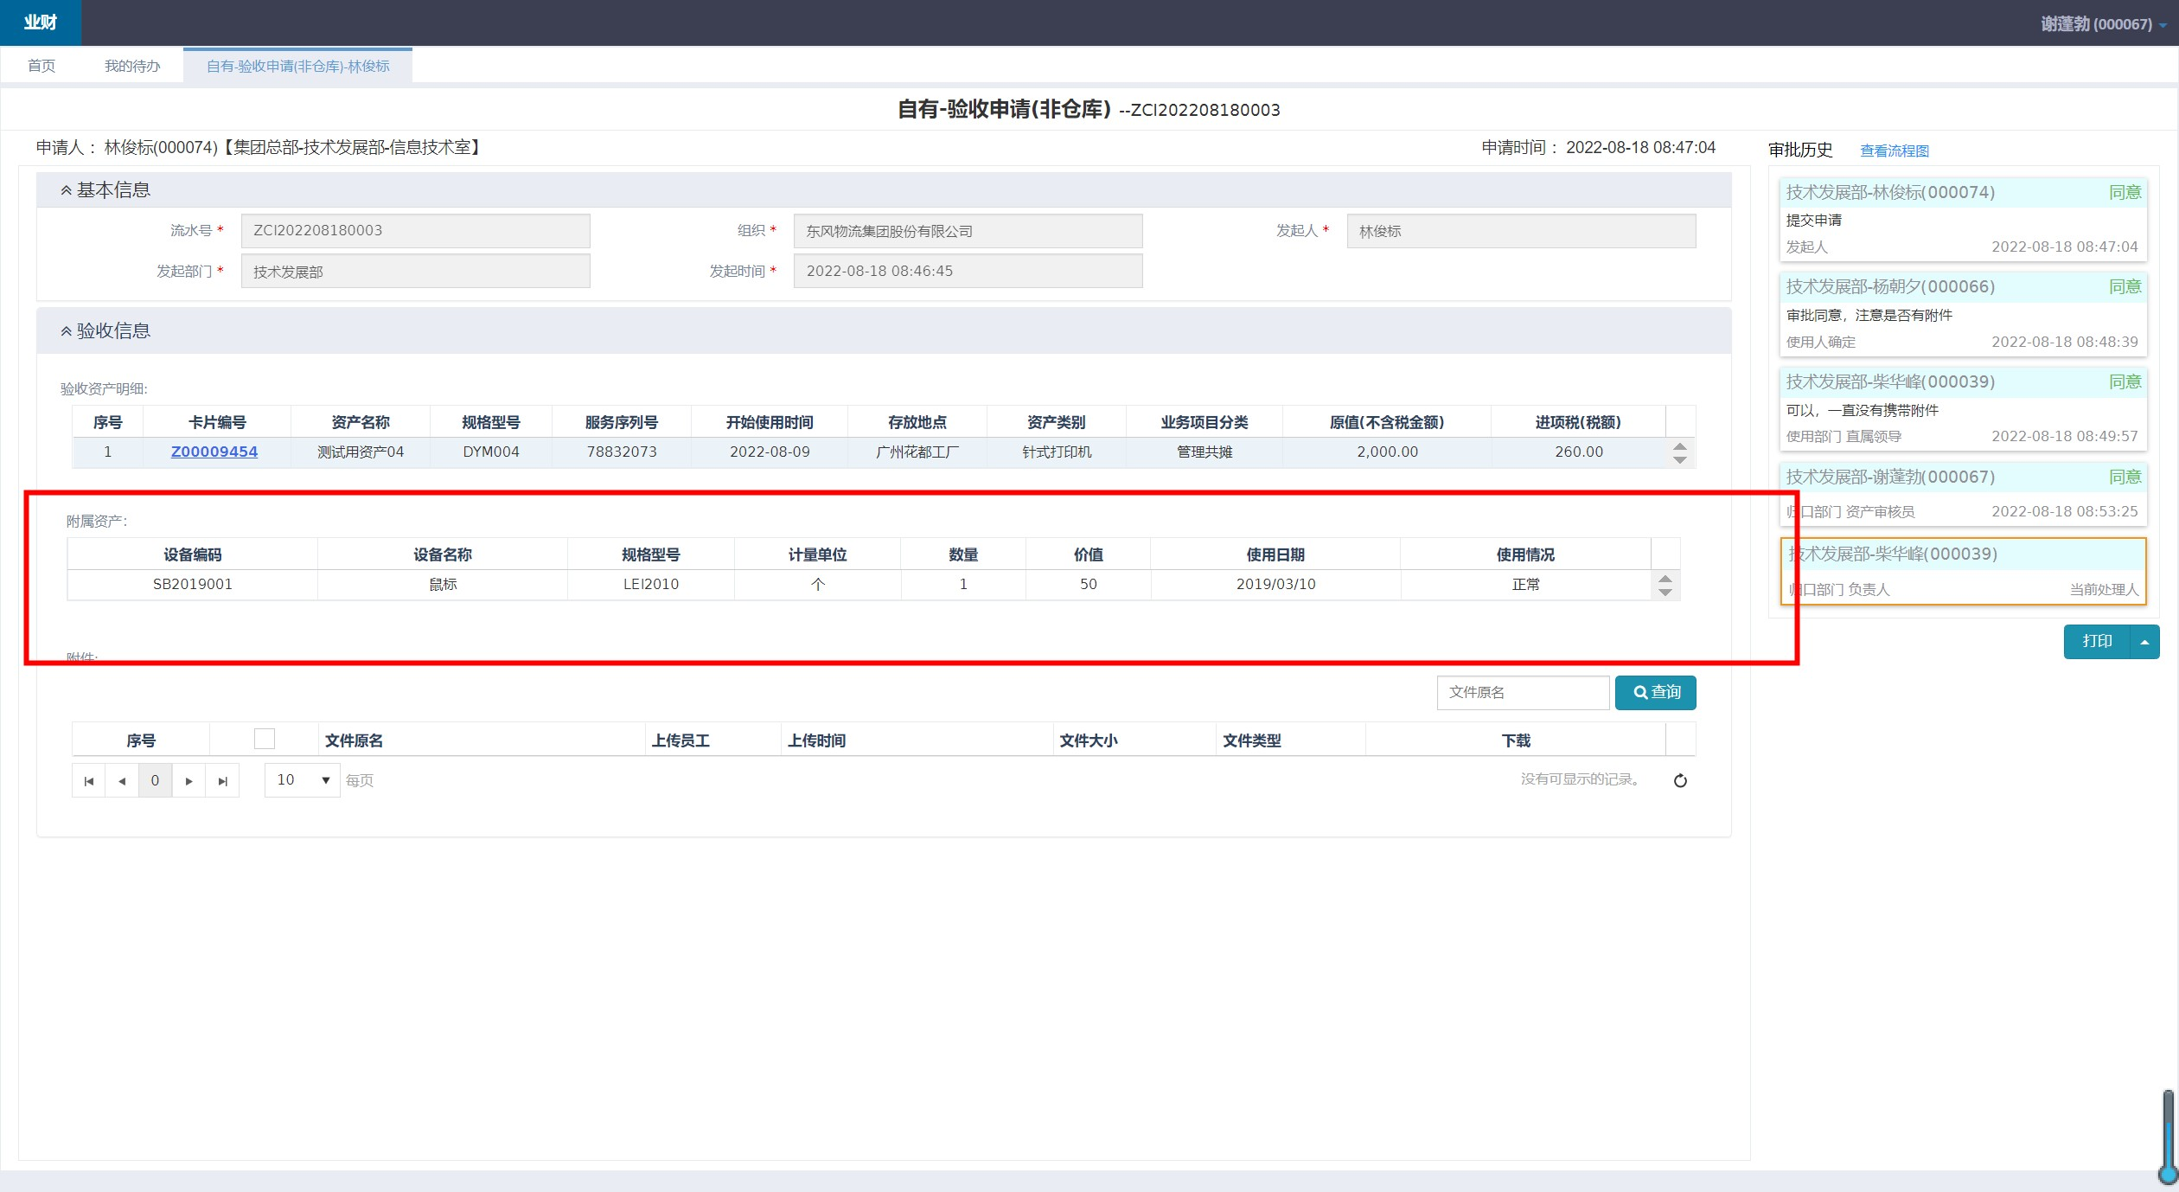 | 已修改
 | 验收信息-【原值（不含税金额）】未显示小数点后两位 | 金额显示小数点后两位，若为整数，则显示：xxx.00 | 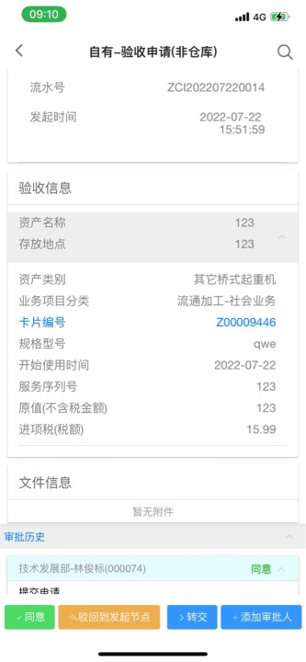 | 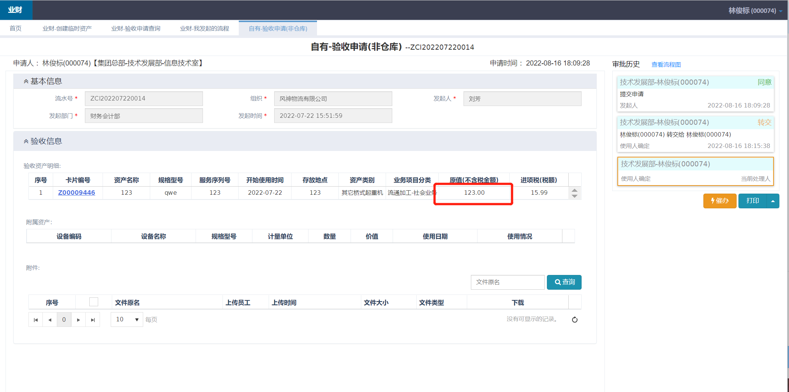 | 已修改
 | 详情信息（超链接）-点击超链接无法打开页面 | 点击超链接，打开卡片详情页面 |  | 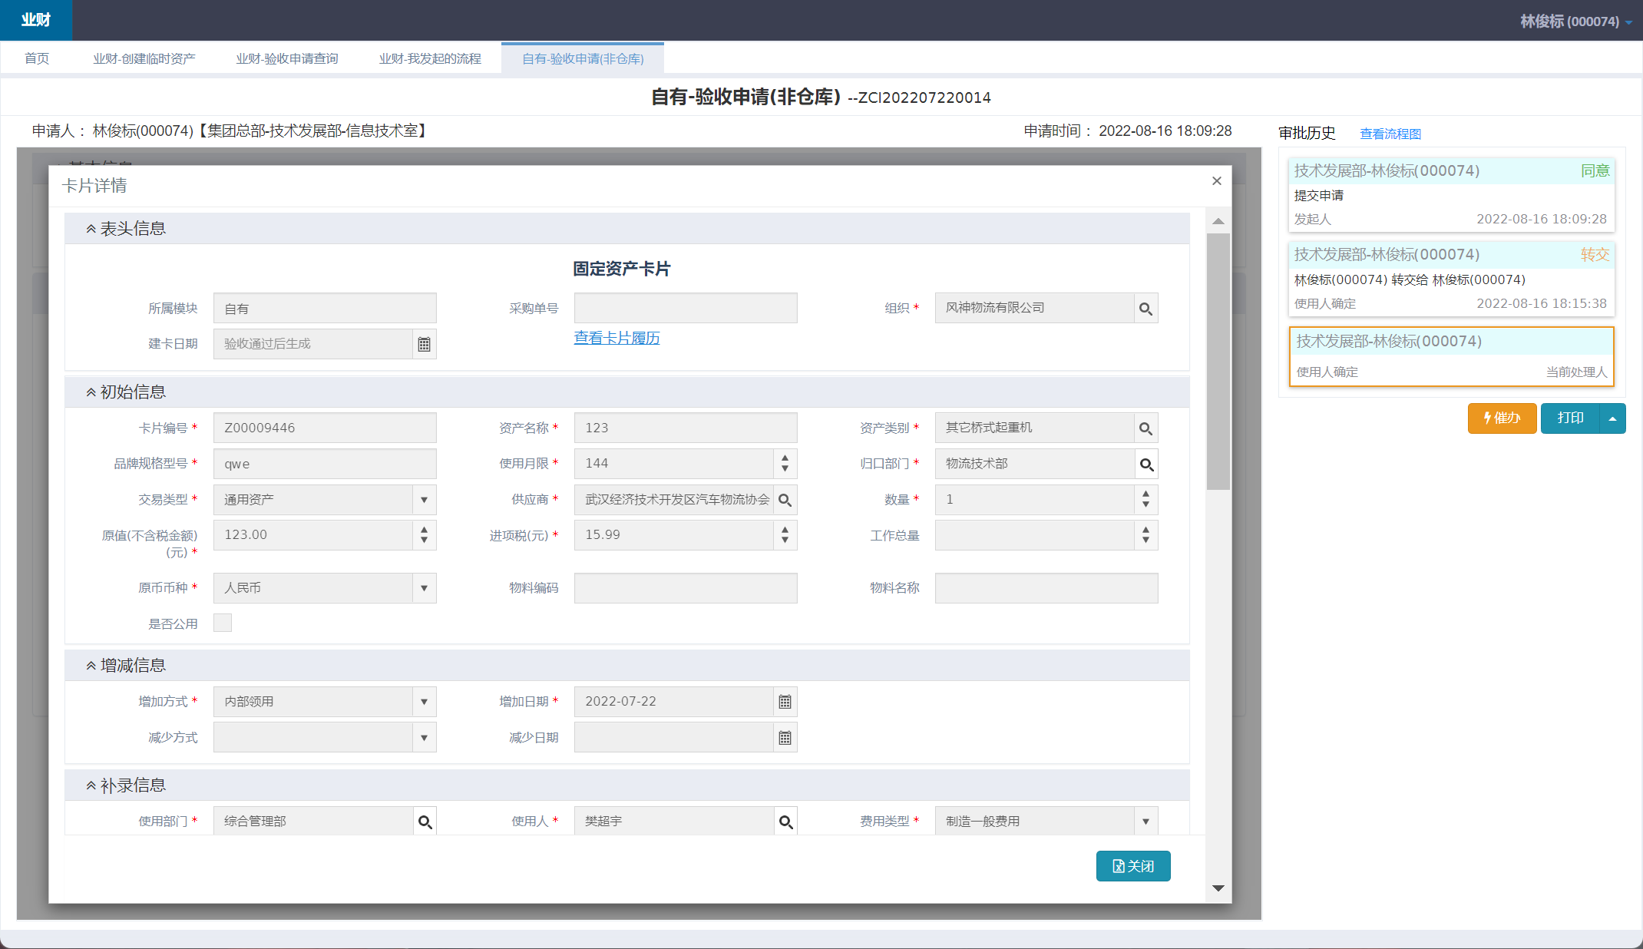 | 已修改
 | 点击驳回后，不能返回到发起人修改节点，页面显示null | 输入审批意见并点击驳回后，应可以返回到发起人修改节点 | 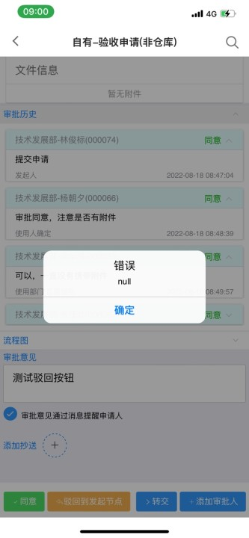 |  | app不能在发起人节点操作，它会提示“当前页面不能处理，或者当前节点审批信息过多，需前往电脑端处理”
 | 点击【添加抄送】、【转交】和【添加审批人】，页面显示null | 页面应该成功跳转新页面，进行选择员工 | 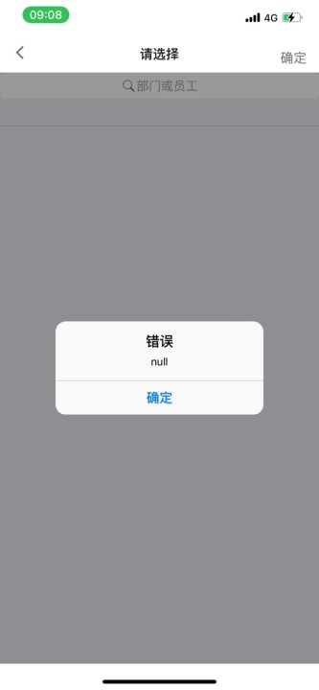 |  | 没有复现
 | 每一次只有重启APP后，才可以进行操作，不然页面会一直报错

